상품제안서
샤이닝 열쇠고리형 동전케이스 | 상품코드: F24565

 |  |  |  |  |  |  | 02-412-0044 | www.easy1.co.kr
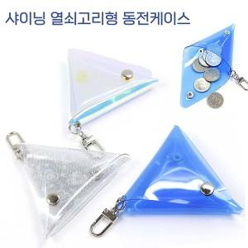

【상세/제작정보】 | 인쇄사이즈: 30*20mm

【인쇄/포장옵션】 | 불박 / 포장지포장

【공급단가】 | 수량 | 100~ | 300~ | 500~ | 1,000~ | 3,000~
*VAT별도 | 단가 | 1,960원 | 1,890원 | 1,820원 | 1,750원 | 1,680원

【상품 URL】 | https://easy1.co.kr:443/src/goods_detail.php?gdno=24565

